Sheet1
SKU (ins Deutsche übersetzt) | Foto | Link von Amazon | Artikel Beschreibung | Merkmalen | Kosten(Netto) | Empfohlener Verkaufspreis (Brutto)

X89 Ultraschallreiniger-gnxh |  | / | 【1】Aufrüstung mit 4 UV-Desinfektionslampen 【2】Aufrüstung mit 5-stufigem LED-Dreistellen-Display (180/360/540/720/900 Sekunden) 【3】Aufrüstung mit Sichtfenster 【4】Aufrüstung des Innenbehälters mit MAX-Wasserstandsanzeige 【5】Aufrüstung mit wasserdichtem Verschluss für DC-Ladeanschluss 【6】Aufrüstung mit dreistufiger Wasserdichtungsvorrichtung 【7】Aufrüstung mit Hall-Sensor-Schalter Stromversorgung: Gleichstrom 12V/2A über Netzteil Anwendungsbereiche: Brillen, Schmuck, Uhren, Zahnschienen, Babyflaschen, Kosmetikartikel, Rasierer, Geschirr, Zahnbürsten, Kämme, Nagelknipser, Pfeifen u.v.m. Das gesamte Gerät besteht aus 8 Formwerkzeugen. Es wurde umfassend in Bezug auf Leistung, Materialverarbeitung, Verarbeitung, Details und Funktionen verbessert. Die Reinigungswirkung und Langlebigkeit wurden gezielt optimiert – für eine bessere Reinigungsleistung, stabilere Qualität, bessere Wasserdichtigkeit, geringere Geräuschentwicklung und stärkere Durchdringungskraft. | Nennspannung: 12 V Ultraschallfrequenz: 45 kHz Fassungsvermögen: 400 ml Reinigungszeiten: 3 / 6 / 9 / 12 / 15 Minuten Material: ABS und Edelstahl 304 Weitere Merkmale: 4 UV-Desinfektionslampen, Sichtfenster, 5 einstellbare Zeitstufen und MAX-Füllstandmarkierung | 9.90 € | 29.99 €
Ultraschallreiniger-gnxh |  | / | 650-ml-Ultraschallreiniger, 48 kHz, mit 5 Reinigungsmodi und LED-Touchdisplay – für Brillen, Schmuck, Uhren und Zahnspangen, Ultraschall-Schmuckreiniger für den Hausgebrauch | Nennspannung: 12 V Fassungsvermögen: 650 ml Nennleistung: 40 W ± 3 W Ultraschallfrequenz: 49 kHz Reinigungszeit: 3 / 6 / 9 / 12 / 15 Minuten Material: ABS und Edelstahl 304 | 6.76 € | 22.99 €
1000N Elektroschlüssel (Schlagschrauber), blau-gnxh | 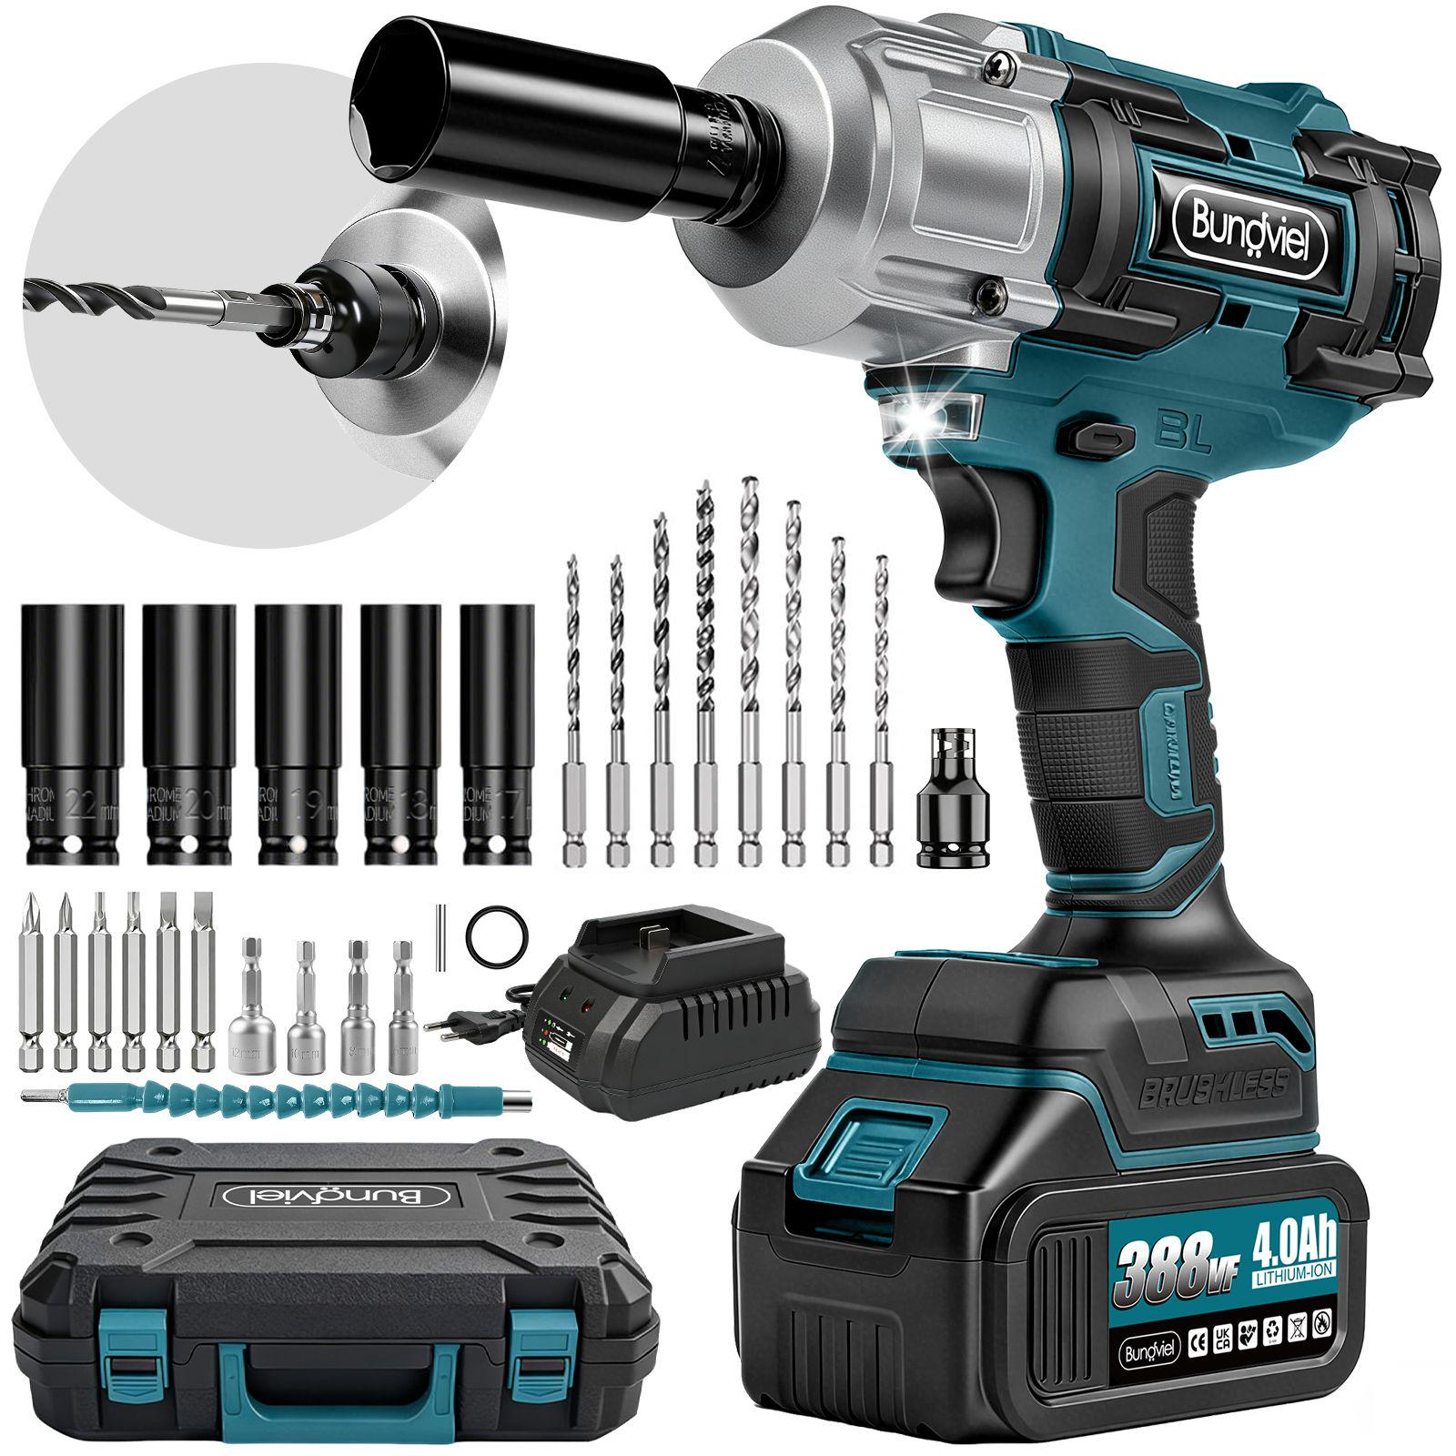 | https://www.amazon.de/dp/B0GSSZH881 | 1. Zwei Akkus und Schnellladegerät: Im Lieferumfang sind zwei 4.000-mAh-Lithium-Akkus enthalten. Sie können abwechselnd verwendet werden, um längere Arbeitseinsätze zu ermöglichen. Das 21-V-Schnellladegerät mit EU-Stecker sorgt für kürzere Ladezeiten. 2. Individuelle Ausstattung: Das Gerät trägt ein individuell gestaltetes Kristall-Logo. Ein Ladegerät mit EU-Stecker sowie eine Bedienungsanleitung auf Deutsch und Englisch sind enthalten. 3. 25-teiliges Zubehör: Das Set enthält unter anderem fünf gängige Stecknüsse, vier Spiralbohrer, vier Holzbohrer und einen magnetischen Steckschlüsselsatz. Damit ist es für viele Anwendungen zu Hause und im professionellen Bereich ausgestattet. 4. Rechts- und Linkslauf: Zum Festziehen im Rechtslauf stehen drei Modi zur Verfügung. Zum Lösen im Linkslauf gibt es einen Modus mit kurzem Kraftimpuls, beispielsweise für Arbeiten am Auto, sowie einen Dauerbetrieb. **Hinweis:** Wenn der Bohrer nach links zeigt, den Richtungsschalter zum Lösen vollständig einschieben; in der Gegenrichtung wird festgezogen. 5. Praktisch beim Arbeiten: Mit Gürtel zum bequemen Tragen sowie Gummiring und Sicherungsstift zur Befestigung der Stecknüsse. 6. Integrierte LED-Leuchte: Beleuchtet den Arbeitsbereich bei schlechten Lichtverhältnissen. 7.Bürstenloser Motor: Ausgestattet mit einem bürstenlosen 5220-Motor. | Drehmoment: 1.000 Nm Drehzahl: 3 Stufen, bis zu 3.600 U/min Motor: bürstenlos | 29.52 € | 89.99 €
650N Elektroschlüssel (Schlagschrauber), blau | 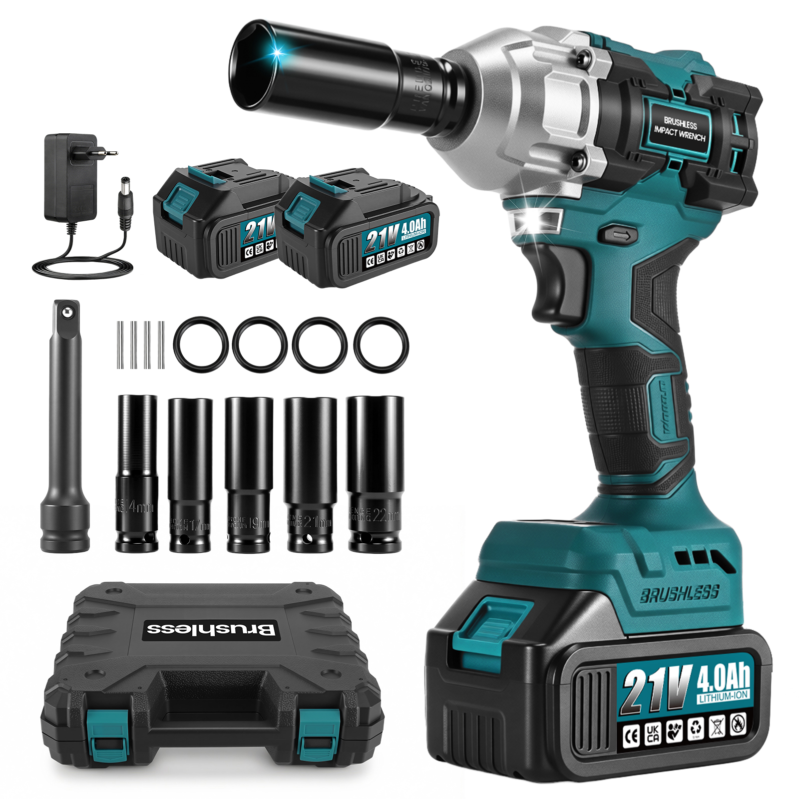 | https://www.amazon.de/dp/B0H8BWSXNG | 1.Bürstenloser Motor und zwei Akkus: Ausgestattet mit einem bürstenlosen 4815-Motor, einem angegebenen Drehmoment von 1.000 Nm und zwei 2.000-mAh-Lithium-Akkus. Ein kabelgebundenes 21-V-Ladegerät mit EU-Stecker ist enthalten. 2.Zubehör und Gürtelclip: Im Lieferumfang sind Stecknüsse in den Größen 14, 17, 19, 21 und 22, eine Verbindungsstange (125) sowie jeweils vier Sicherungsstifte und Gummiringe enthalten. Der Gürtelclip erleichtert das Tragen und Arbeiten. Das Zubehör deckt viele Anwendungen im Haushalt und im professionellen Bereich ab. 3.Rechts- und Linkslauf: Zum Festziehen im Rechtslauf stehen zwei Stufen zur Verfügung: niedrig und hoch. Zum Lösen im Linkslauf gibt es einen Modus mit kurzem Kraftimpuls, beispielsweise für Arbeiten am Auto, sowie einen Dauerbetrieb. Hinweis: Wenn die Werkzeugaufnahme nach links zeigt, den Drehrichtungsschalter zum Lösen ganz bis zum Anschlag schieben; in die Gegenrichtung zum Festziehen. 4.LED-Arbeitsleuchte: Die Leuchte am Gerätekopf schaltet sich beim Start automatisch ein und erleichtert die Arbeit bei schlechten Lichtverhältnissen. 5.Umsetzbarer Gürtelclip: Der Clip ist ab Werk für Rechtshänder montiert und mit schwarzem Schutzschaum versehen. Durch Lösen der Schraube kann er auf der linken Seite befestigt werden. | Motortyp: bürstenloser Motor Spannung: 21 V Maximale Motorleistung: 800 W Vierkantaufnahme: 1/2 Zoll Drehmoment: 800 Nm Drehzahl: 0–3.200 U/min | 20.45 € | 69.99 €
6-Stufen-Turbogebläse, Makita-Blau-gnxh | 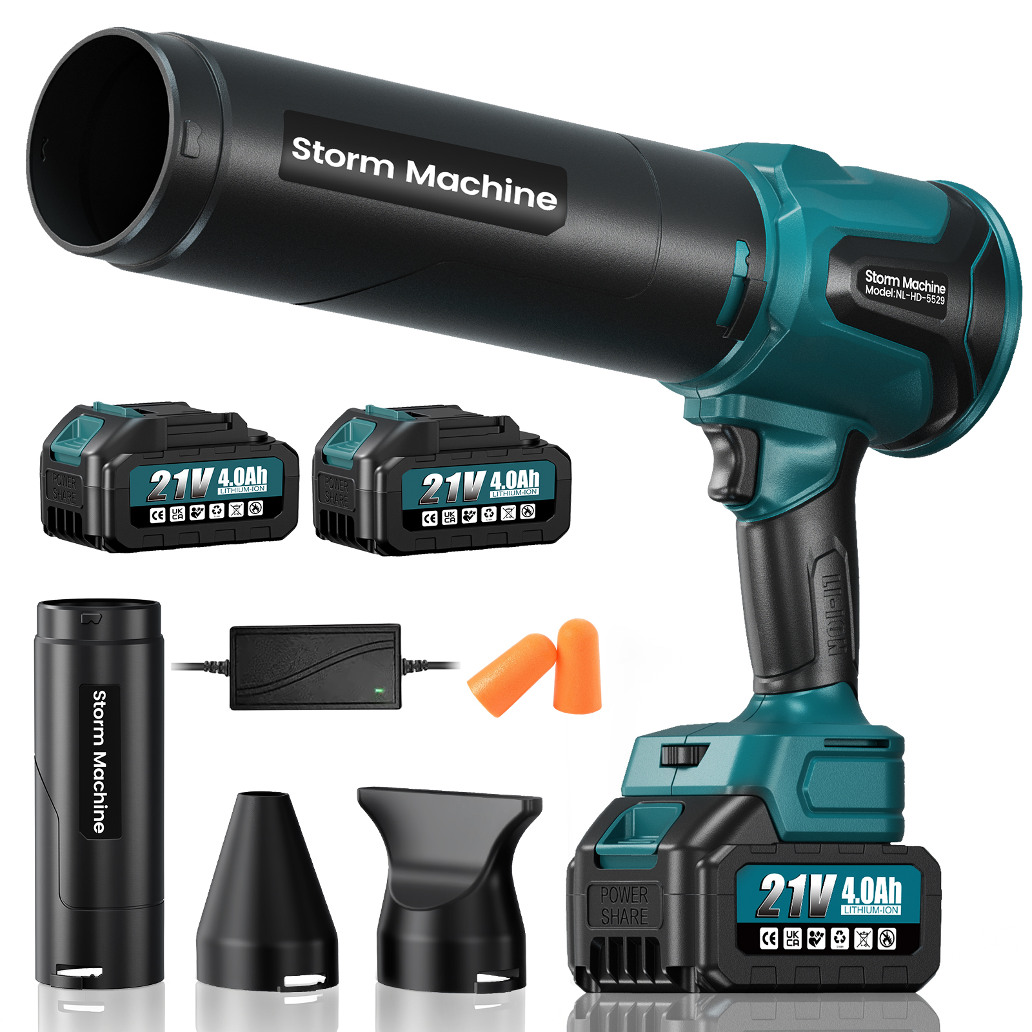 | https://www.amazon.de/dp/B0H8BR71CW | ① 6-stufige Geschwindigkeitsregelung: Im Gegensatz zu herkömmlichen stufenlosen Geräten, bei denen der Schalter dauerhaft mit dem Zeigefinger gedrückt werden muss und bei längerer Nutzung zu Ermüdung oder sogar Krämpfen führen kann. ② Zwei leistungsstarke Akkus: Zwei 4.000-mAh-Akkus mit jeweils zehn Zellen. Die Akkus sind mit „21 V“ gekennzeichnet und mit den 18-V-/21-V-Akkusystemen der gängigen Makita-Schnittstelle in Deutschland kompatibel. ③ Verbesserte Leistung: Die 6-stufige Geschwindigkeitsregelung ermöglicht eine tatsächliche Schubkraft von bis zu 2.000 g und eine Luftgeschwindigkeit von bis zu 100 m/s. ④ Drei Luftdüsen: Im Lieferumfang sind drei verschiedene Düsen für unterschiedliche Anwendungen enthalten. | ① Motortyp: 3550 Hochleistungs-Bürstenlosmotor mit reinem Kupferwicklungen ② Motordrehzahl: 0–60.000 U/min (6-stufige Geschwindigkeitsregelung) ③ Maximale Leistung: 880 W ④ Tatsächlicher Schub bei vollgeladenem Akku: 1600 g ⑤ Maximale Spitzenwindgeschwindigkeit: 100 m/s | 23.80 € | 69.99 €
Bürstenloses Turbogebläse, blau-gnxh | 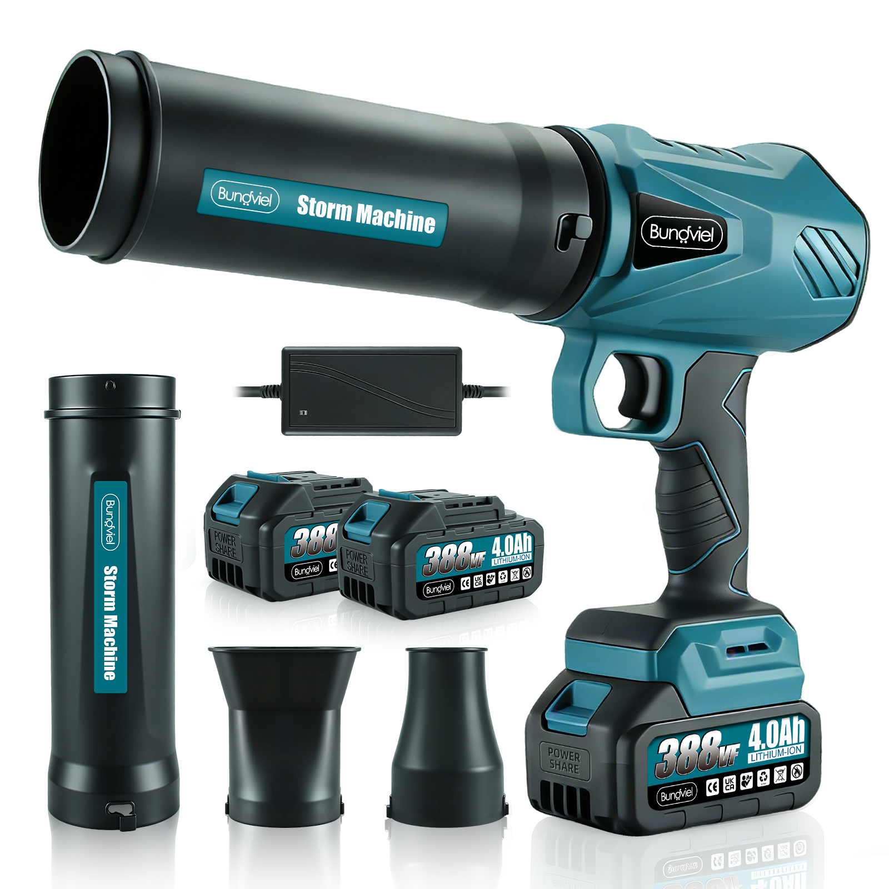 | https://www.amazon.de/dp/B0GCZVV71S | ① Bürstenloser Motor mit 880 W, Drehzahl 52.000 U/min, Windgeschwindigkeit 80 m/s, Schubkraft 1200 G ② 2 Akkus mit je 4000 mAh; 21-V-Akku, bedruckt mit 388VF ③ Lieferung inklusive 3 Düsen unterschiedlicher Ausführung | ① Bürstenloser Motor ② Motordrehzahl: 0–52.000 U/min (stufenlose Geschwindigkeitsregelung) ③ Maximale Leistung: 880 W ④ Tatsächlicher Schub bei vollgeladenem Akku: 1200 g ⑤ Maximale Spitzenwindgeschwindigkeit: 80 m/s | 19.93 € | 69,99
Laubbläser Makita-Blau, mit Digitalanzeige MAX | 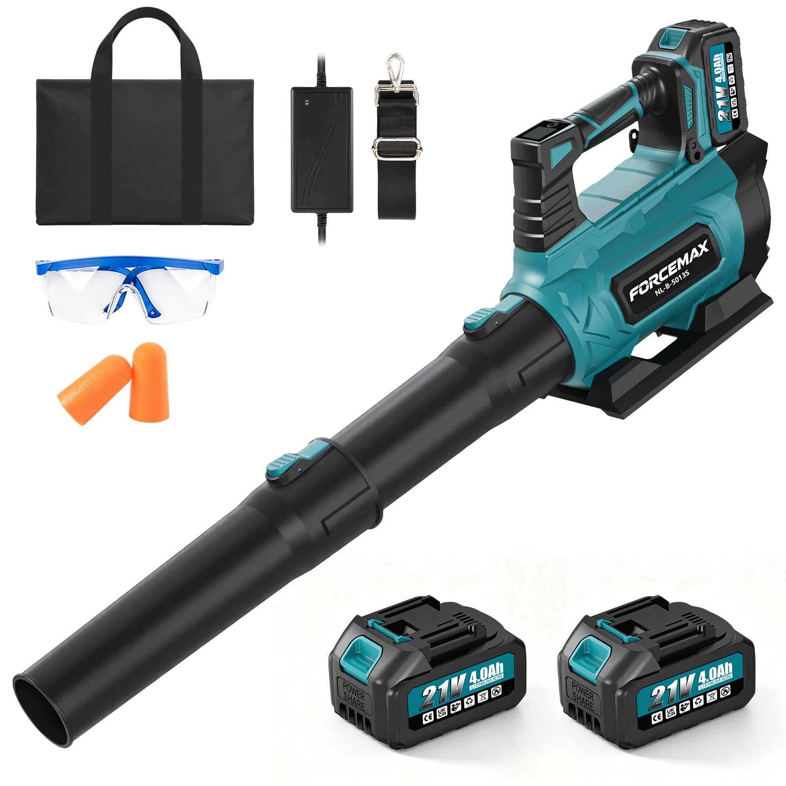 | https://www.amazon.de/dp/B0HG528LL4 | ① **Leistungsstarker bürstenloser Motor:** 4815-Motor mit 880 W Leistung, bis zu 59.000 U/min, einer Luftgeschwindigkeit von bis zu 100 m/s und einer Schubkraft von bis zu 1.800 g. ② **Akkus und Ladegerät:** Zwei 4.000-mAh-Akkus, gekennzeichnet mit 21 V. Kompatibel mit Makita-18-V-Akkus. Inklusive EU-Schnellladegerät mit Gleichstromanschluss. ③ **Zubehör:** Zwei runde Düsen, ein Paar Ohrstöpsel, ein Tragegurt und eine Aufbewahrungstasche. ④ **Sechs einstellbare Leistungsstufen mit LED-Display:** Die Stufen 1–3 eignen sich für leichte Reinigungsarbeiten wie Staub und leichte Blätter; die Laufzeit beträgt bis zu 30 Minuten. Die Stufen 4–5 sind für die alltägliche Laubbeseitigung geeignet und bieten eine Laufzeit von etwa 15–20 Minuten. Die stärkste Stufe 6 bietet etwa 8–12 Minuten Laufzeit und ist für anspruchsvolle Aufgaben wie nasse Blätter oder kleine Steine vorgesehen. Für die tägliche Reinigung werden die Stufen 3–4 (336–451 W) empfohlen; die Laufzeit beträgt dabei bis zu 20–30 Minuten. ⑤ **Stufenwahl:** Einstellbar von 0 bis 6. Stufe 0 ist der Standby-Modus. | Motor: Bürstenloser 4815-Motor mit 880 W Leistung Drehzahl: bis zu 59.000 U/min Luftgeschwindigkeit: bis zu 100 m/s Schubkraft: bis zu 1.800 g Geschwindigkeitsregelung: 6 Stufen | 30.26 € | 89.99 €
Laubbläser, blau | 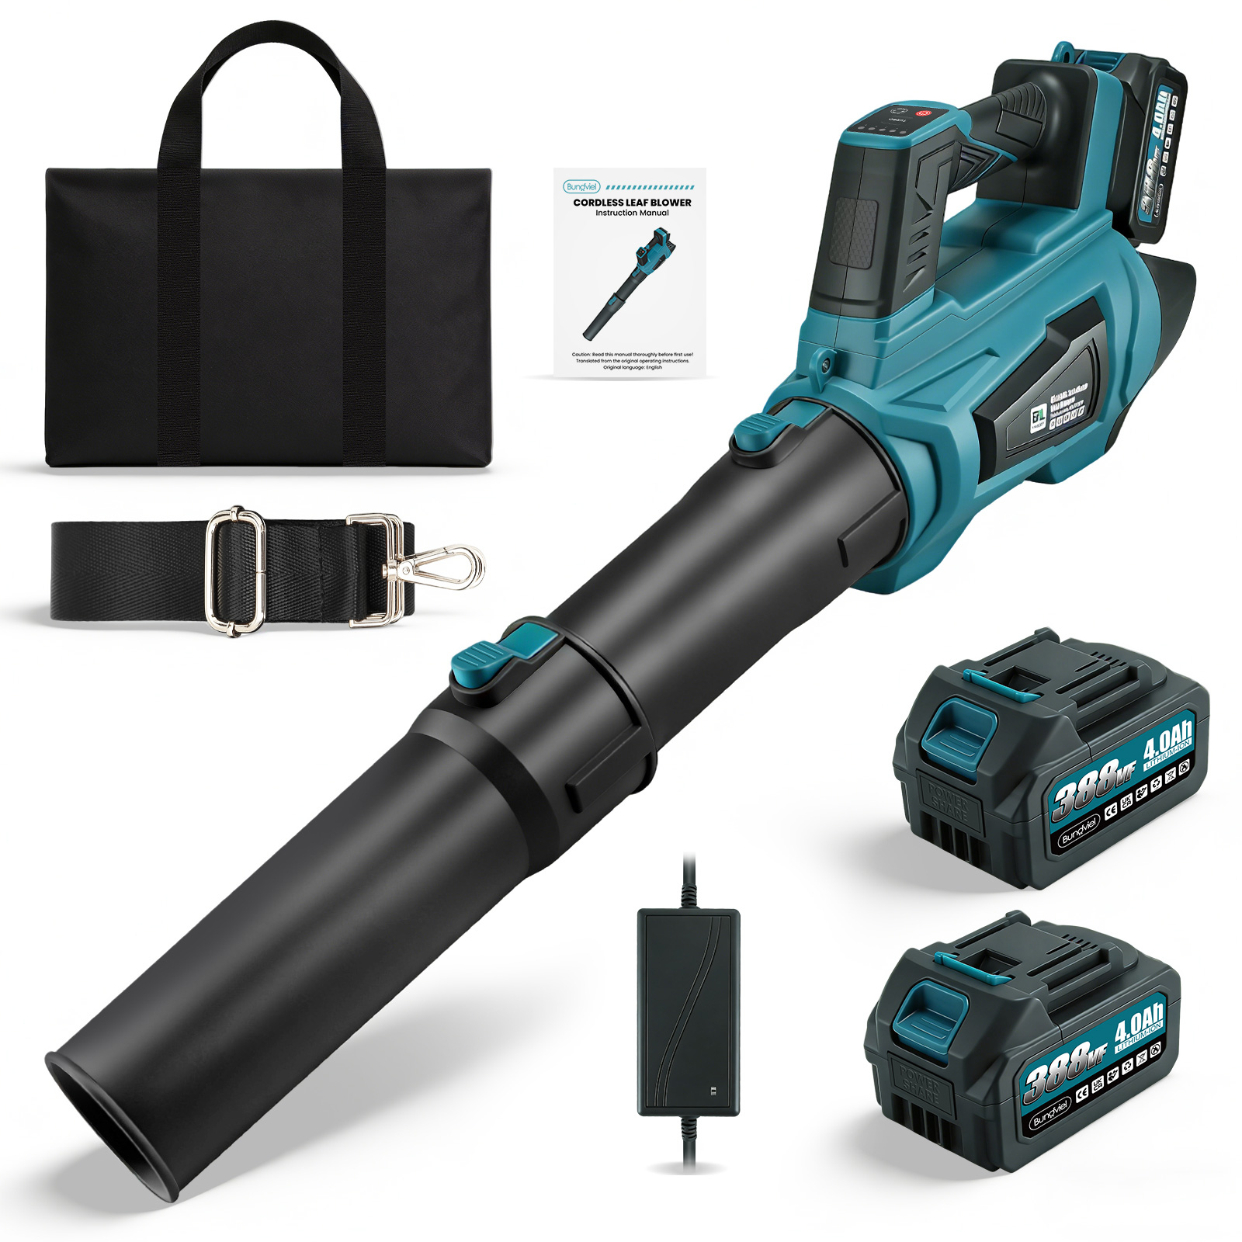 | https://www.amazon.de/dp/B0GWPVZV3B | ① Bürstenloser Motor: 880 W, Drehzahl bis zu 58.000 U/min, Luftgeschwindigkeit bis zu 90 m/s und Schubkraft bis zu 1.500 g. (Werte noch zu bestätigen; siehe Produktbild mit technischen Daten.) ② Akkus: Zwei 4.000-mAh-Akkus. Die Akkus sind mit „388VF“ gekennzeichnet. ③ Zubehör: Zwei runde Düsen sind im Lieferumfang enthalten. | Motor: Bürstenloser Motor mit 880 W Leistung Drehzahl: bis zu 59.000 U/min Luftgeschwindigkeit: bis zu 90 m/s Schubkraft: bis zu 1.500 g Geschwindigkeitsregelung: 6 Stufen | 28.79 € | 85.99 €
SCART-Konverter, schwarz |  | / | 1.Komplett mit allen benötigten Kabeln – sofort einsatzbereit Alle erforderlichen Kabel sind im Lieferumfang enthalten. Ein SCART- oder HDMI-Kabel muss nicht separat gekauft werden. Das Set enthält einen SCART-zu-HDMI-Konverter, ein 1 m langes SCART-Kabel, ein HDMI-Kabel, ein USB-Stromkabel und eine Bedienungsanleitung. 2.Konvertierung von SCART auf HDMI Der SCART-Stecker dient als Eingang und wandelt das analoge SCART-Composite-Signal in ein digitales HDMI-Signal um. Die Ausgabe erfolgt mit 720p oder 1080p bei 60 Hz. So lassen sich ältere SCART-Geräte an HD-Fernseher, Monitore und Projektoren ohne SCART-Anschluss anschließen. 3.Kompatibel mit vielen älteren AV-Geräten Geeignet für DVD-Player, Receiver, Sky-Geräte und andere Geräte mit SCART-Buchse und Composite-Ausgang. Hinweis: Für den Anschluss von Spielkonsolen wie N64, PS2 oder Xbox wird ein separat erhältlicher SCART-Adapter mit Buchse auf beiden Seiten benötigt. Dieser ist nicht im Lieferumfang enthalten, da der SCART-Anschluss des Konverters ein Stecker ist. 4.HD-Ausgabe mit wählbarer Auflösung Erkennt das SCART-Composite-Signal automatisch und gibt es in 720p oder 1080p aus. Die gewünschte Ausgabeauflösung lässt sich über die Taste am Gerät manuell auswählen. | Funktion: Wandelt ein analoges SCART-Composite-Signal (SCART-Stecker) in ein digitales HDMI-Audio-/Videosignal um. Ausgabeauflösung: 720p oder 1080p bei 60 Hz; per Taste am Gerät umschaltbar. Eingangssignal: Unterstützt ausschließlich SCART-Composite-Signale, kein RGB-SCART. Länge des mitgelieferten SCART-Kabels: 1 m | 3.06 € | 15.99 €
AV-Konverter, schwarz |  | / | Hauptfunktionen Signalumwandlung: Wandelt ein analoges AV-Cinch-Signal (gelb für Video, rot/weiß für Audio) in ein digitales HDMI-Signal um. Die Umwandlung erfolgt nur in eine Richtung; HDMI-zu-Cinch wird nicht unterstützt. Ausgabe: 720p oder 1080p bei 60 Hz. Unterstützte Videosysteme: PAL, NTSC 3.58, NTSC 4.43, SECAM, PAL-M und PAL-N. Einfache Bedienung: Plug-and-play, keine Treiberinstallation erforderlich. Stromversorgung: Über USB mit 5 V. Ein 5-V-Netzteil ist nicht im Lieferumfang enthalten. Kompatible Geräte PS2, PS3, Xbox, Wii, VHS-Rekorder, DVD-Player, Receiver und Camcorder. Geeignet für Retro-Spielkonsolen und ältere AV-Geräte. Lieferumfang RCA-zu-HDMI-Konverter × 1 HDMI-Kabel × 1 USB-Stromkabel × 1 Bedienungsanleitung × 1 |  | 2.76 € | 13.99 €
Handheld-Akkubohrer (Li-Ion), blau | 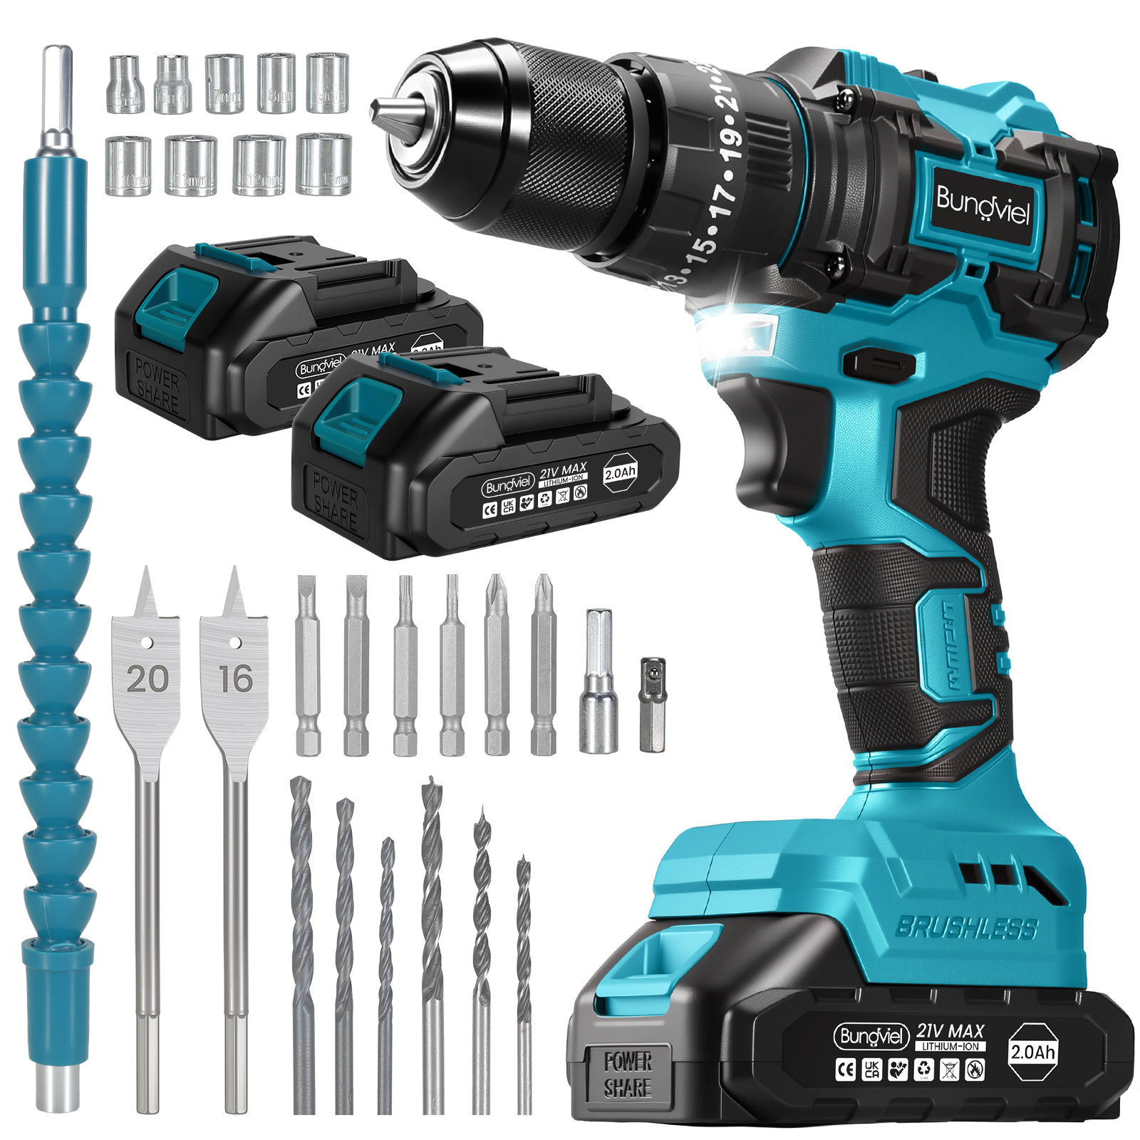 | https://www.amazon.de/dp/B0H4FJGPNX | 1.Bürstenloser Motor mit 65 Nm Drehmoment: Mit Rechts- und Linkslauf zum Festziehen und Lösen. 2.Integrierte Schlagfunktion: Die zusätzliche Schlagfunktion unterstützt anspruchsvolle Anwendungen und hebt das Gerät von Modellen ohne Schlagfunktion ab. 3.25 Drehmomentstufen plus 3 Arbeitsmodi: Insgesamt 25 Drehmomentstufen sowie Modi zum Schlagbohren, Holzbohren und Schrauben. 4.Zwei Geschwindigkeitsstufen: Stufe 1 mit 600 U/min und Stufe 2 mit 1.800 U/min. 5.Praktischer Gürtelclip: Der mitgelieferte Metallclip erleichtert das Tragen und hält das Werkzeug bei der Arbeit griffbereit. 6.Zusätzliche Holz-Flachbohrer: Im Zubehör enthalten sind zwei Flachbohrer für Holz mit 16 und 20 mm Durchmesser. 7.Wichtiger Sicherheitshinweis: Wechseln Sie die Geschwindigkeitsstufe nicht während des Betriebs. Das Umschalten während der Anwendung kann den Rücklauf beeinträchtigen und den Motor beschädigen. 8.Geeignet für Heimwerkerprojekte, Reparaturen im Haushalt und den Einsatz in der Werkstatt. | Motortyp: Bürstenloser 4810-Motor Spannung: 21 V Maximale Bohrfutterkapazität: 10 mm Drehmoment: 65 Nm Einstellungen: 25 Drehmomentstufen + 3 Arbeitsmodi Drehzahl: 0–600 / 0–1.800 U/min Material: Motor mit Kupferwicklung, Gehäuse aus Nylon | 16.07 € | 47.99 €
Handheld-Akkubohrer (Li-Ion), rot | 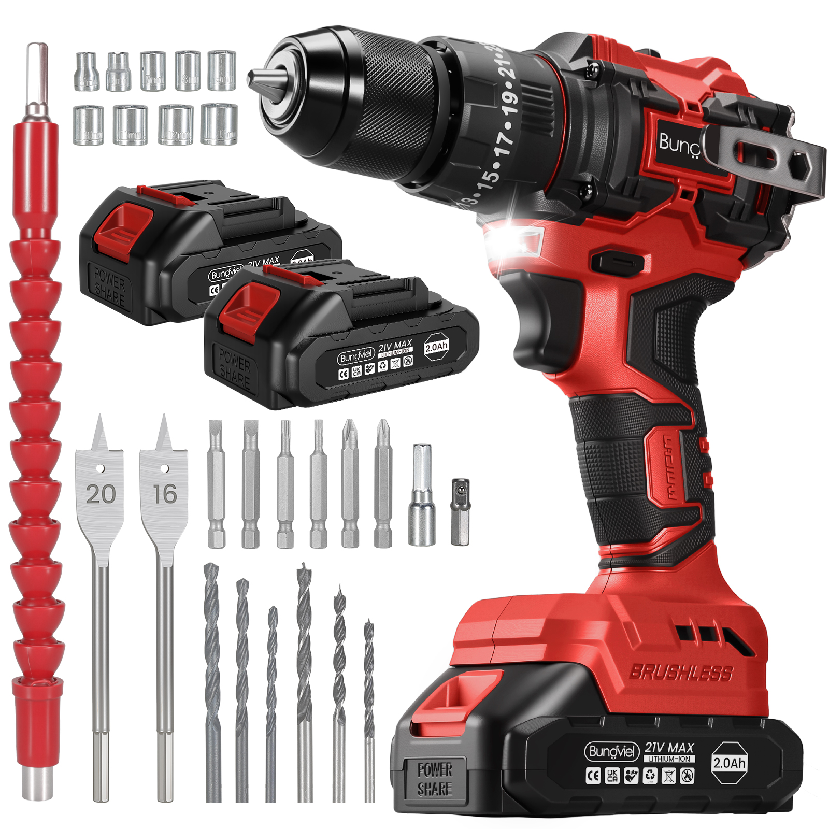
Poliermaschine, blau | 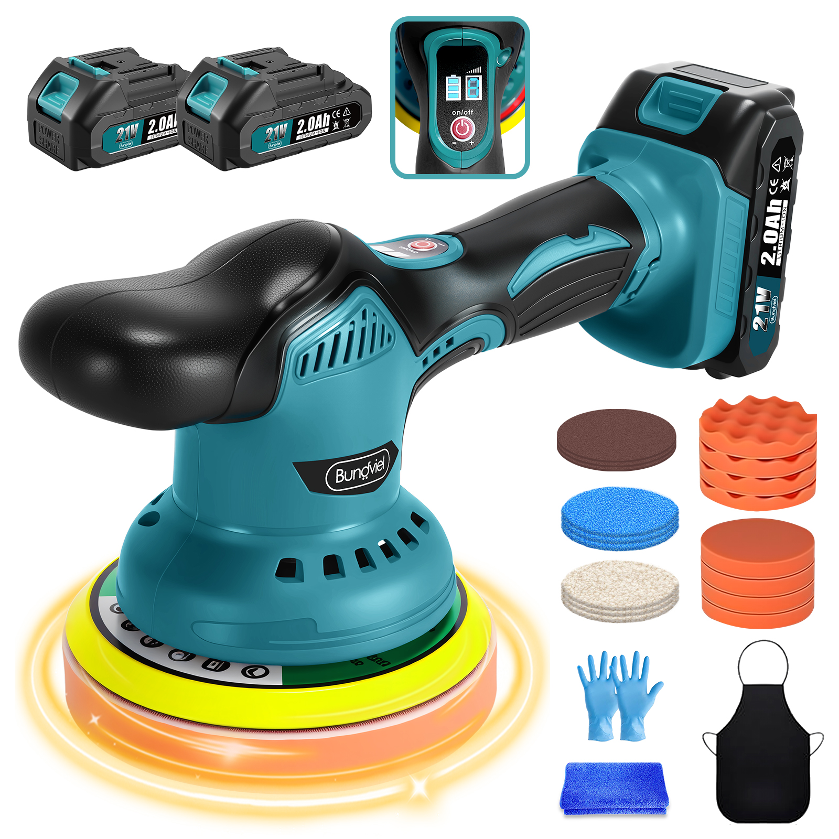 | https://www.amazon.de/dp/B0H4YYLT42 | 1.Bürstenmotor: Das Gerät ist mit einem Bürstenmotor ausgestattet. Die übrigen Produkteigenschaften bleiben unverändert. 2.8 Geschwindigkeitsstufen: Zum Ein- und Ausschalten den Schalter gedrückt halten. Durch kurzes Drücken lässt sich die Stufe wechseln. Je höher die Stufe, desto stärker die Leistung. Links zeigt das Display den Akkustand, rechts die gewählte Stufe an. 3.Zum Polieren und Wachsen nach der Autowäsche: Das Gerät kann zusammen mit einer Wasserpistole verwendet werden, um Wachs auf die Fahrzeugoberfläche aufzutragen und diese zu polieren. Wachs ist nicht im Lieferumfang enthalten. 4.Drei Schleifpapiere: Die Schleifpapiere sind nicht für die Anwendung am Auto vorgesehen. Sie eignen sich beispielsweise zum Glätten von Unebenheiten auf Möbeloberflächen oder zum Abschleifen rostiger Stellen. Die Anwendung von Wasserschleifpapier setzt entsprechende Erfahrung voraus. 5.Praktisches Zubehör: Schürze, Handschuhe und Handtuch sind im Lieferumfang enthalten und ersparen zusätzliche Einkäufe. Die dünnen Nitrilhandschuhe erleichtern die Handhabung. 6.Vielseitige Polieraufsätze: Die flachen und gewellten Schwämme eignen sich für verschiedene Anwendungen. Die blauen und weißen Wollhauben sind gleichartig. 7.Empfohlene Anwendung: Waschen Sie das Auto vor dem Polieren und trocknen Sie es möglichst mit einem Handtuch ab, um Wasserflecken zu vermeiden. Tragen Sie zunächst grobes Wachs auf die Wollhaube auf und polieren Sie mit niedriger Drehzahl die Oberfläche vor. Verwenden Sie anschließend feines Wachs mit einem Schwamm für den Feinschliff. Bei zu trockener Oberfläche können Sie etwas Wasser aufsprühen. Zum Abschluss können Sie mit der Wollhaube Rückstände an Kanten entfernen. 8.Hinweise zur Anwendung: Verwenden Sie die Zubehörteile nicht für unterschiedliche Anwendungen und bearbeiten Sie verschiedene Bereiche möglichst getrennt. Entfernen Sie Teerflecken vor dem Polieren, da sie sonst beim Polieren Kratzer verursachen können. 9.Geeignet für An | Technische Daten Spannung: 21 V Maximale Motorleistung: 400 W Geschwindigkeitsstufen: 8 Drehzahl: 2.500–6.000 U/min Maximaler Schleiftellerdurchmesser: 150 mm Material: Motor mit Kupferwicklung, Gehäuse aus Nylon Akkus: 2 × 2.000 mAh | 18.28 € | 49.99 €
Winkelschleifer, blau | 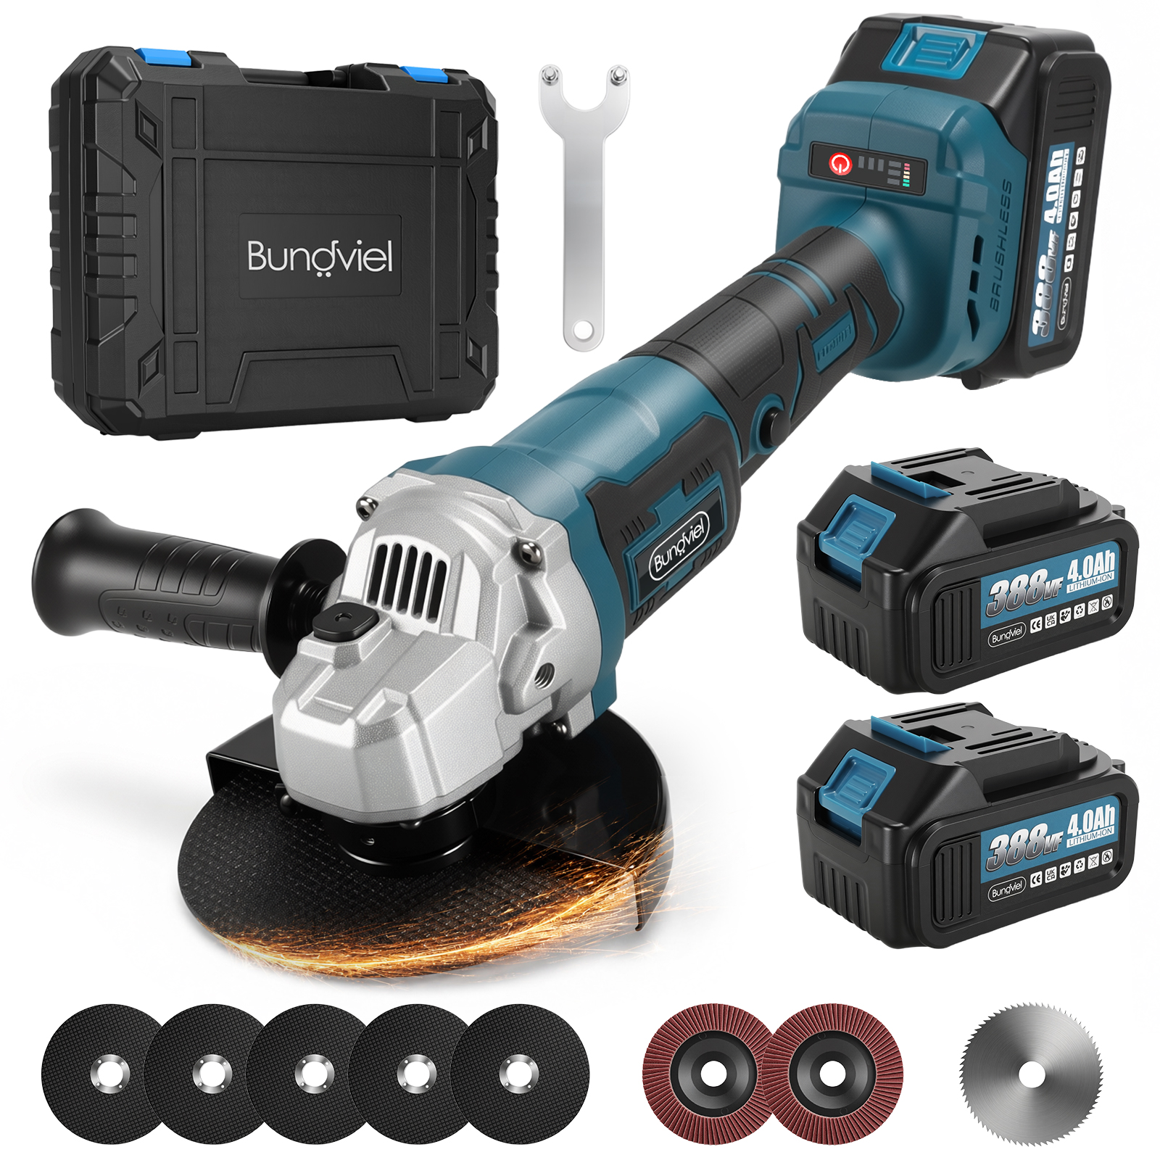 | https://www.amazon.de/dp/B0H6M5ZHQW | 1.Bürstenloser Motor mit 3 Geschwindigkeitsstufen: Die Drehzahl lässt sich von niedrig bis hoch einstellen. Der Akku besteht aus 10 Zellen mit jeweils 1.500 mAh. Ein 1-A-Kabelladegerät ist im Lieferumfang enthalten. 2.Abnehmbarer Zusatzhandgriff und Schutzhaube: Der Zusatzhandgriff kann passend zur bevorzugten Handhabung montiert werden und sorgt für besseren Halt. Die Schutzhaube hält Schleifstaub ab, erleichtert die Reinigung und trägt dazu bei, Motor und Anwender zu schützen. 3.Individuelles Design: In Sonderanfertigung im Makita-Blau mit geprägtem Logo-Design. 4.Vielseitiges Zubehör: Enthalten sind fünf Metalltrennscheiben zum Schneiden von Metall, zwei Fächerschleifscheiben zum Bearbeiten von Oberflächen sowie eine spezielle PVC-Trennscheibe zum Schneiden von PVC-Rohren. 5.Geeignet für Bauarbeiten, Renovierungen im Haushalt und kleinere Baustellen. | Technische Daten Motortyp: Bürstenloser 5030-Motor Spannung: 21 V Maximale Leistung: 1.100 W Scheibendurchmesser: 125 mm Drehzahl: 6.000 / 9.000 / 12.000 U/min Material: Motor mit Kupferwicklung, Gehäuse aus Nylon | 18.28 € | 69.99 €
Akku-Kartuschenpistole, blau / Akku-Kartuschenpistole MAX, blau | 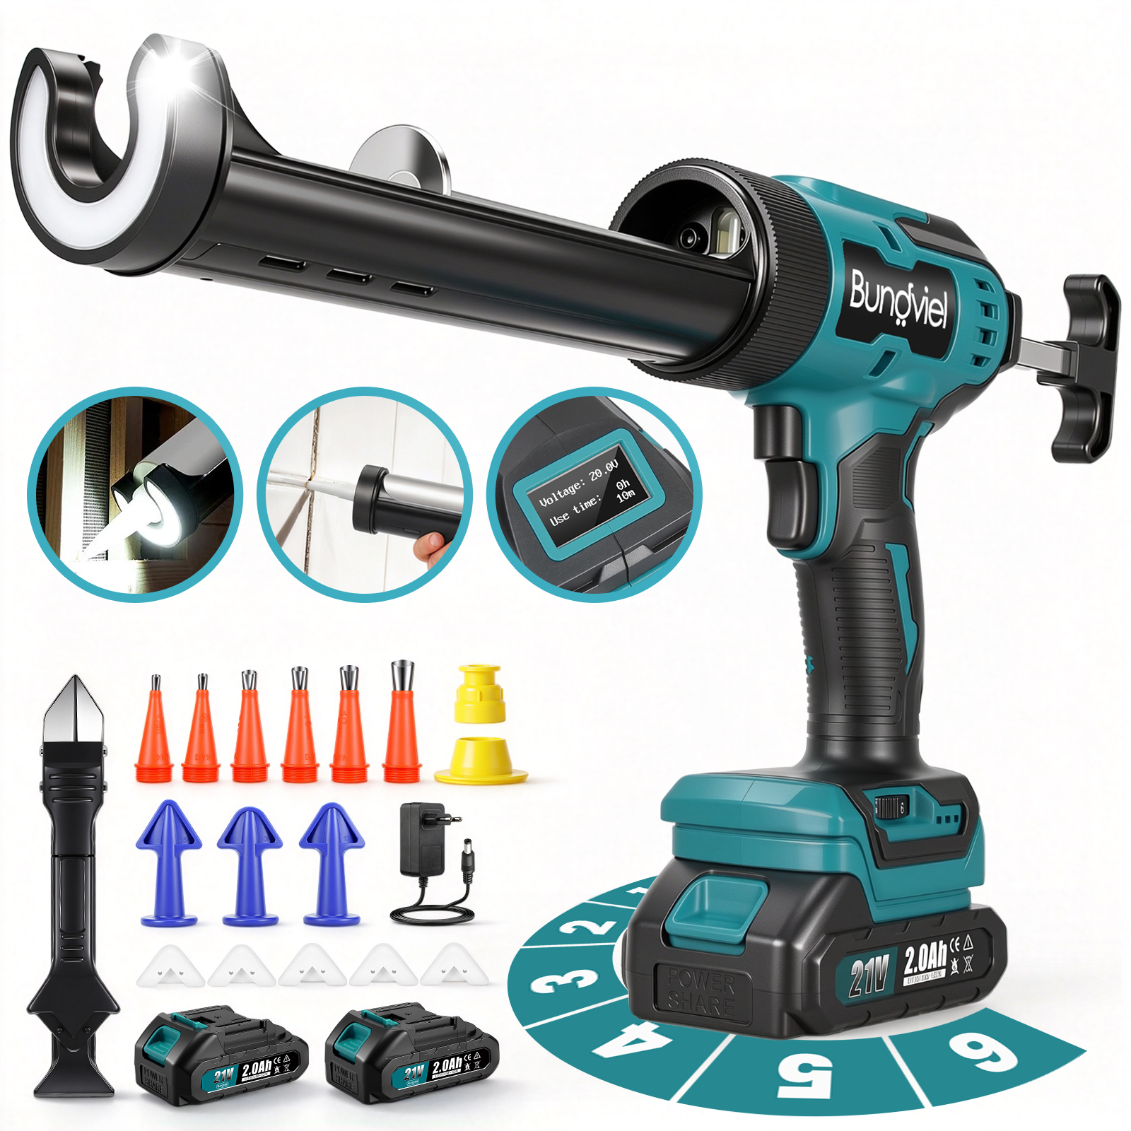 |  | 1.Bürstenmotor mit 6 Stufen: Die Geschwindigkeit lässt sich über den Regler an der Unterseite in sechs Stufen einstellen. 2.Zubehörsets: Im Lieferumfang sind ein Schaberset und ein Set mit Gummiaufsätzen enthalten. 3.Zwei Akkus und EU-Ladegerät: Enthalten sind zwei vollwertige Akkus mit jeweils 2.000 mAh sowie ein EU-Ladegerät mit Netzkabel. 4.Individuelle Produktkennzeichnung: Mit angepasster Bedienungsanleitung, mattem Logoaufkleber und Akkuetikett. Verpackung: Die Komponenten sind mit schwarzem PE-Schaumstoff fixiert und in einem braunen Kraftkarton verpackt. 5.Geeignet für Bau- und Renovierungsarbeiten, Installationen im Haushalt und DIY-Projekte. | Technische Daten Akkuspannung: 21 V Maximale Schubkraft: 1.000 N Maximale Auspressgeschwindigkeit: 230 mm/min | 31.50 € | 72.99 €
Funkklingel-1N2-gnxh | 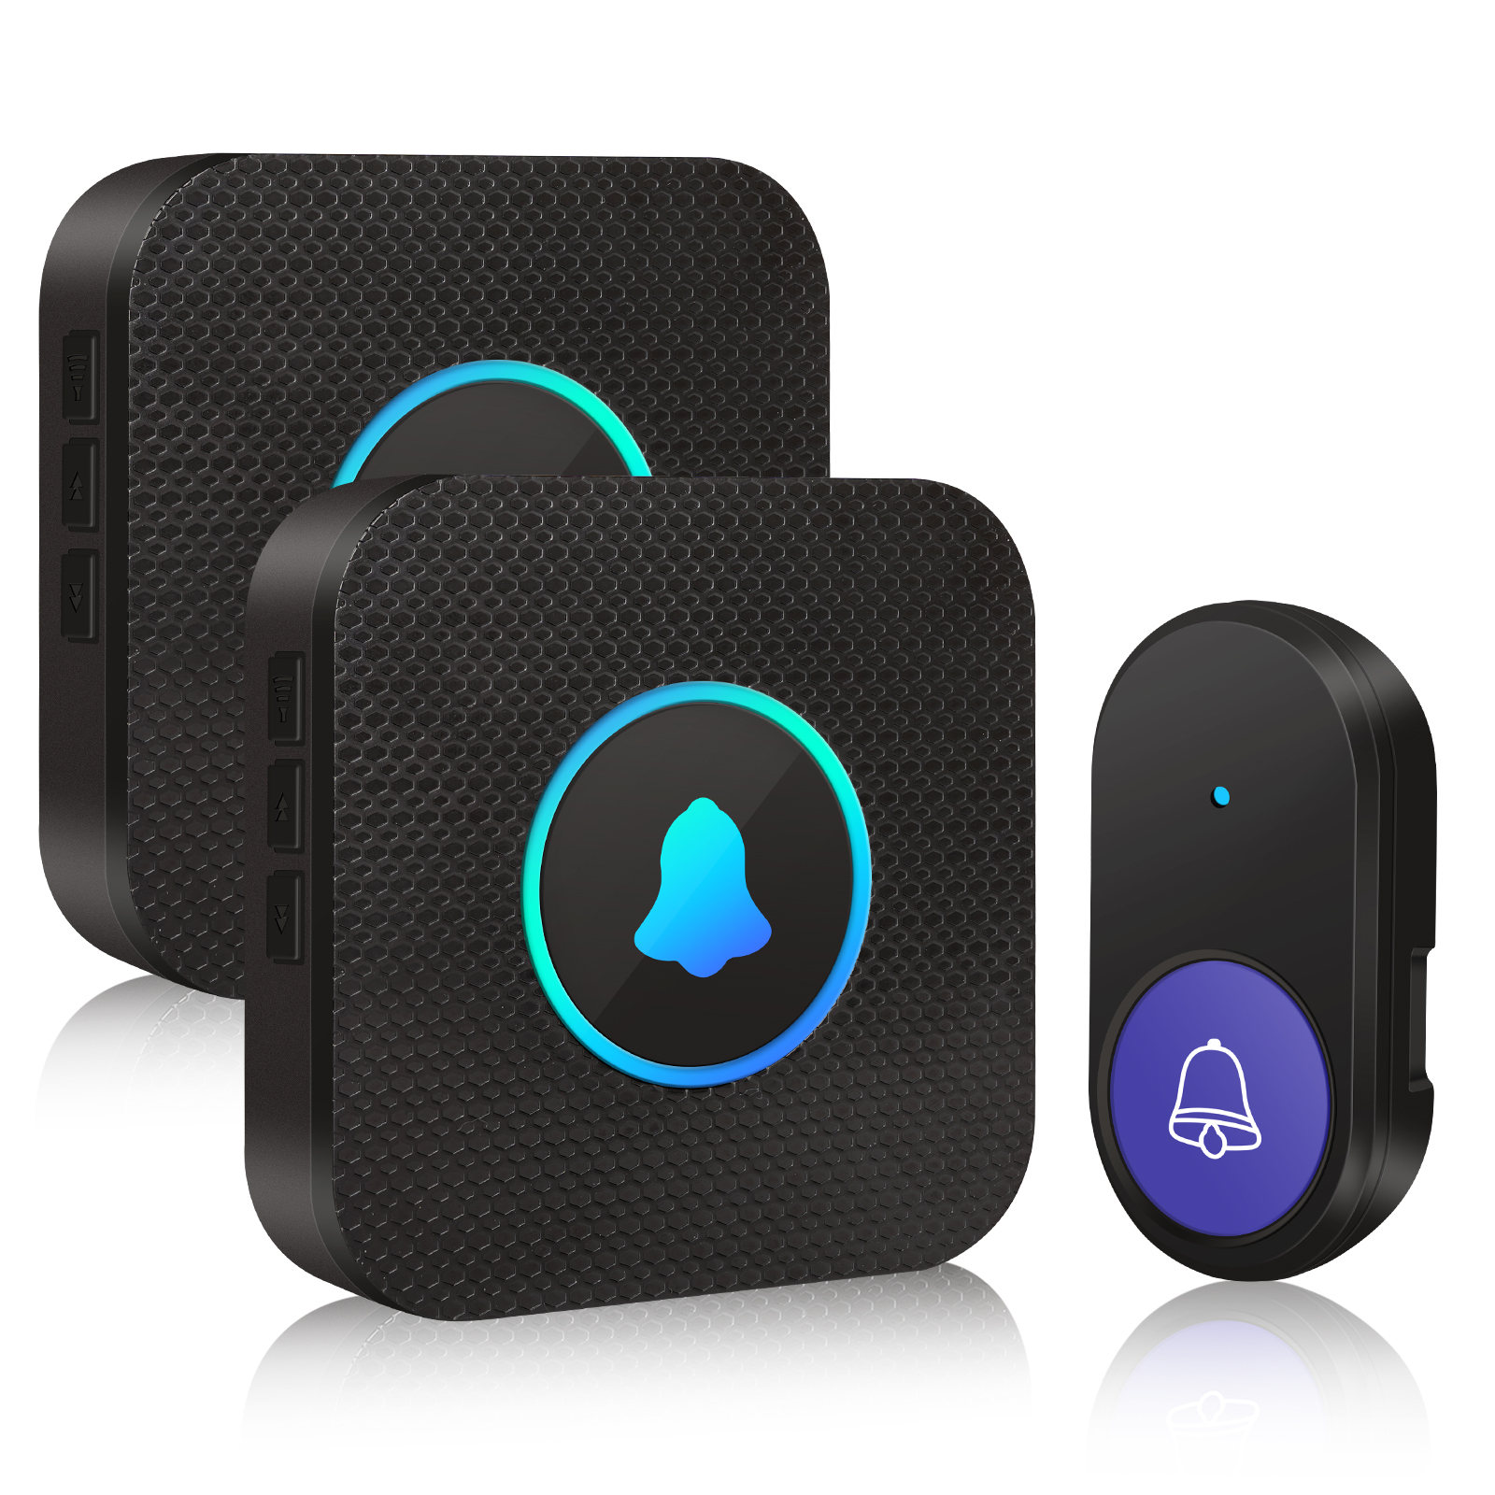 | / | 1. **Bis zu 400 m Funkreichweite:** Im freien Gelände erreicht das Funksignal eine Reichweite von bis zu 400 m. Es kann mehrere Wände durchdringen und eignet sich für Wohnungen, Büros, Werkstätten und Gärten. Das Set enthält zwei Klingeltaster, zum Beispiel für Vorder- und Hintereingang. 2. **Einfache Montage ohne Bohren:** Der Empfänger wird direkt in eine Steckdose gesteckt. Die Klingeltaster lassen sich mit dem beiliegenden doppelseitigen Klebeband oder mit Schrauben befestigen. Damit eignet sich das Set auch für Mietwohnungen. 3. **IP55-Schutz und großer Temperaturbereich:** Die Klingeltaster sind nach IP55 gegen Staub und Spritzwasser geschützt und für Temperaturen von -30 °C bis +70 °C ausgelegt. Geeignet für den Einsatz im Innen- und Außenbereich. 4. **55 Melodien und 5 Lautstärkestufen:** Wählen Sie aus 55 Klingeltönen und passen Sie die Lautstärke in fünf Stufen von 0 bis 110 dB an. Im Ruhemodus signalisiert eine blinkende LED den Klingelruf. 5. **Optisches Signal:** Beim Klingeln blinkt die LED am Empfänger. So werden Besucher auch in lauten Umgebungen oder beim Schlafen und Musikhören wahrnehmbar. 6. **Energiesparender Betrieb:** Die Klingeltaster werden mit Batterien betrieben und sind auf niedrigen Stromverbrauch ausgelegt. Der Empfänger erhält seine Stromversorgung direkt über die Steckdose. | Verfügbare Set-Varianten 1 Sender + 1 Empfänger 2 Sender + 1 Empfänger 1 Sender + 2 Empfänger Technische Daten Funkreichweite: bis zu 400 m im freien Gelände Lautstärke: 0–110 dB, in 5 Stufen einstellbar Klingeltöne: 55 Melodien Schutzart: IP55, staub- und wasser geschützt Betriebstemperatur: -30 °C bis +70 °C Stromversorgung: Empfänger über Steckdose, Sender batteriebetrieben | 6.31 € | 25.99 €
Funkklingel-2T1-gnxh | 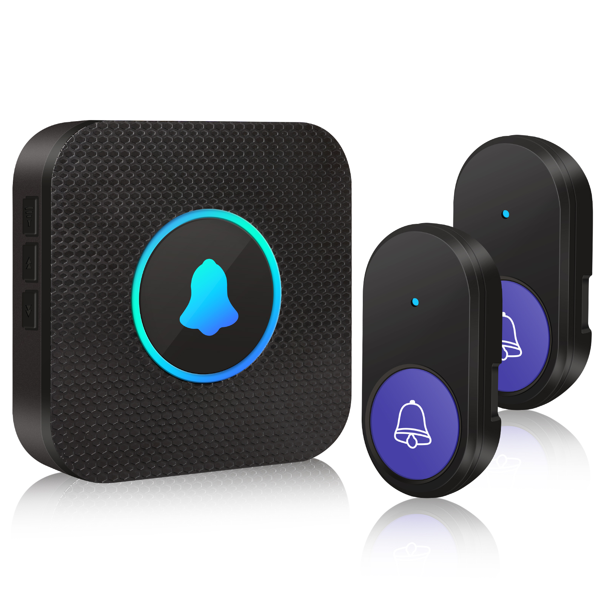 | / |  |  | 4.90 € | 21.99 €
Funkklingel-1T1-gnxh | 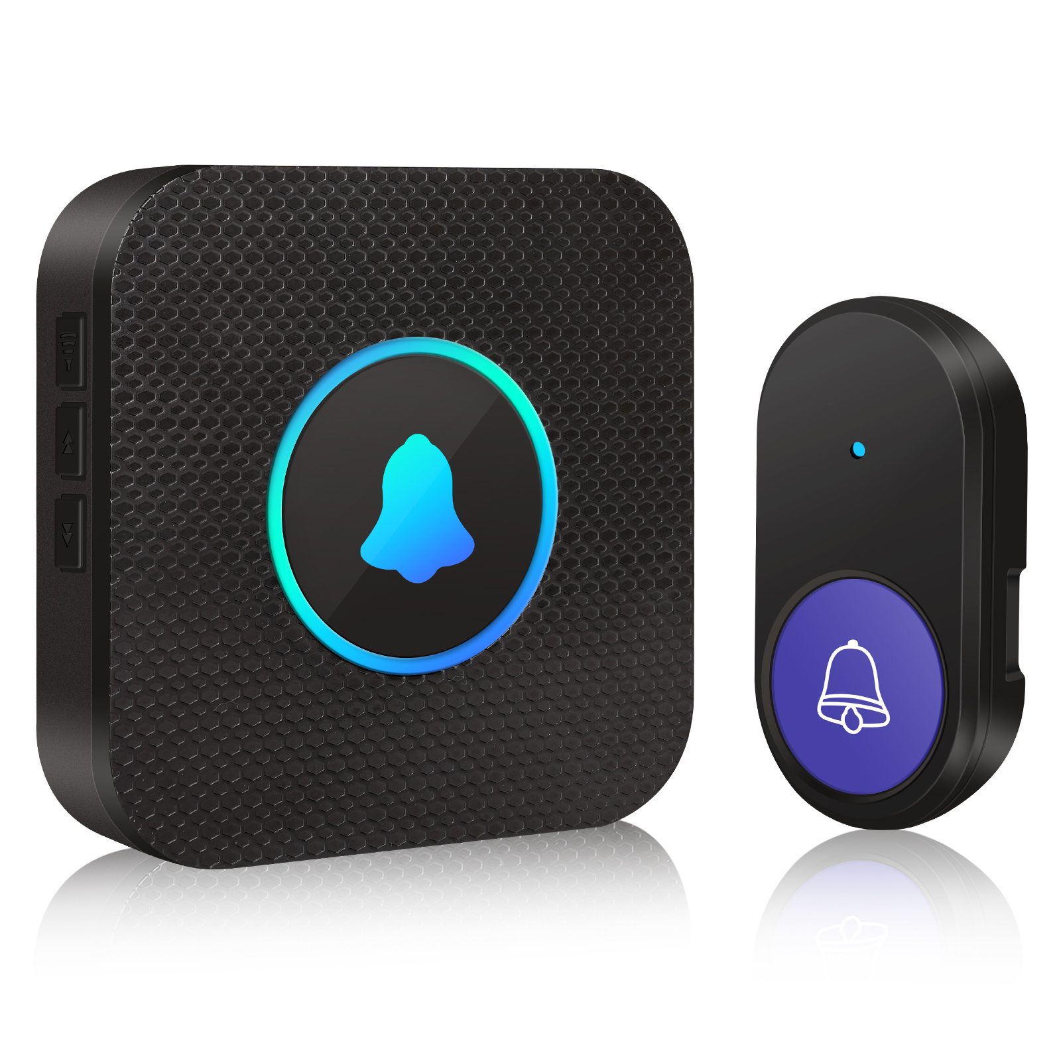 | / |  |  | 3.66 € | 19.99 €

